상품제안서
자개경대보석함(상감백합경대) | 상품코드: F00110

 |  |  |  |  |  |  | 02-412-0044 | www.easy1.co.kr
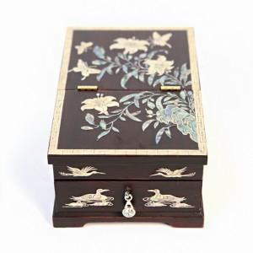 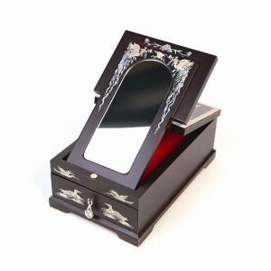

【상세/제작정보】

【인쇄/포장옵션】 | 실크, 100개 미만 / 포장지포장

【공급단가】 | 수량 | 20~ | 50~ | 100~ | 300~ | 500~
*VAT별도 | 단가 | 39,370원 | 38,740원 | 37,800원 | 36,850원 | 36,220원

【상품 URL】 | https://dev.easy1.co.kr:443/src/goods_detail.php?gdno=110

